7.4
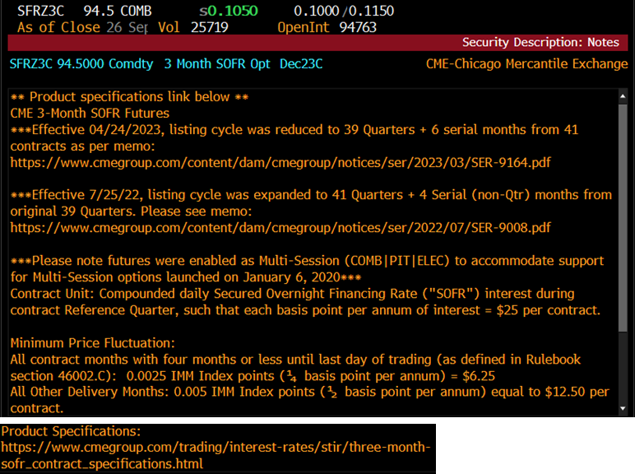
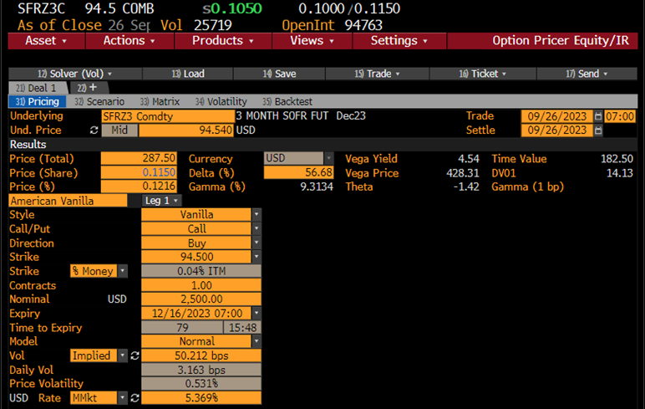
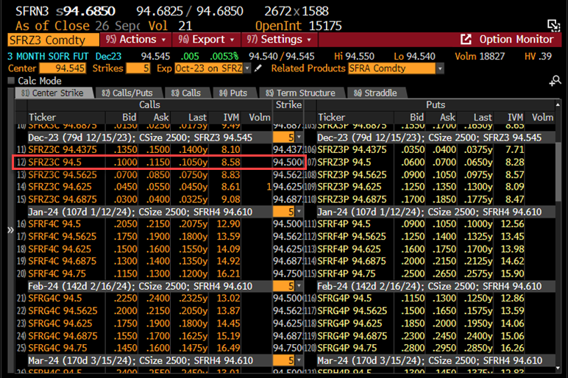
SOFR先物 (ノーマルモデル) |  | （Ｂ列の数式等）
pc : コール=1, プット=-1 | -1
取引日 | 2023-09-26
満期日 | 2023-12-15
Ｆ: (100-先物価格)/100 | 5.4600% | 価格 94.54000
Ｘ: (100-行使価格)/100 | 5.5000% | 価格 94.50000
σ: ボラティリティー | 0.5021%
r: リスクフリーレート | 5.3690% | ﾏﾈｰﾏｰｹｯﾄﾚｰﾄ
(基本的計算項目) |  | =B4-B3
満期日数 | 80
T : オプション満期年数 | 0.21918 | =B10/365
DT : ディスカウント | 0.988210 | =1/(1+B8*B10/360)
σ√T | 0.23507% | =(B7*B11^0.5)
(オプション計算項目)
d*pc | 0.17016 | =B2*(B5-B6)/B13
N(d*pc) | 0.56756 | =NORMSDIST(B15)
n(d*pc) | 0.39321 | =NORMDIST(B15,0,1,FALSE)
ノーマルコア | 0.1151% | =B13*(B15*B16+B17)
オプション価格 | 0.1138% | =B12*B18
受渡代金(単位100ドル) | 284.45 | =2500*B19*100
デルタ | -56.09% | =B2*B12*B16
ガンマ | 165.30 | =B12*B17/B13
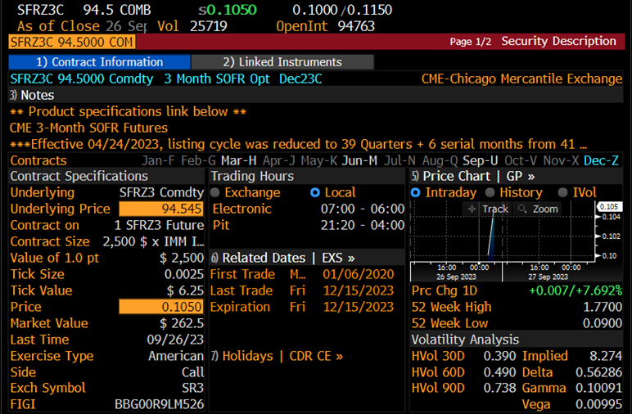
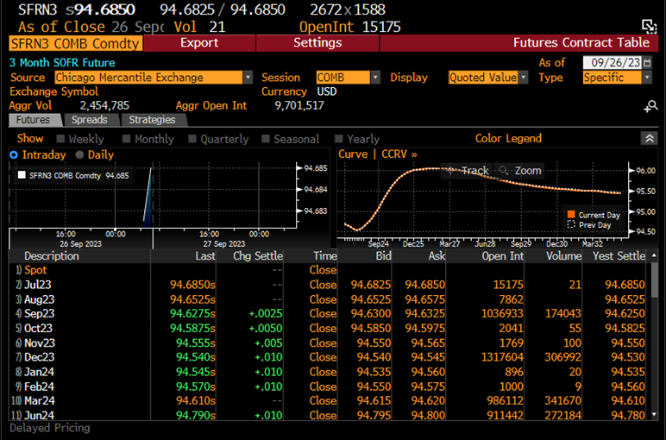
ベガ | 18.19% | =B12*B11^0.5*B17
セータ | -0.20% | =B8*B19-0.5*B7*B17*B12/B11^0.5

